Egressentes que não são da phys
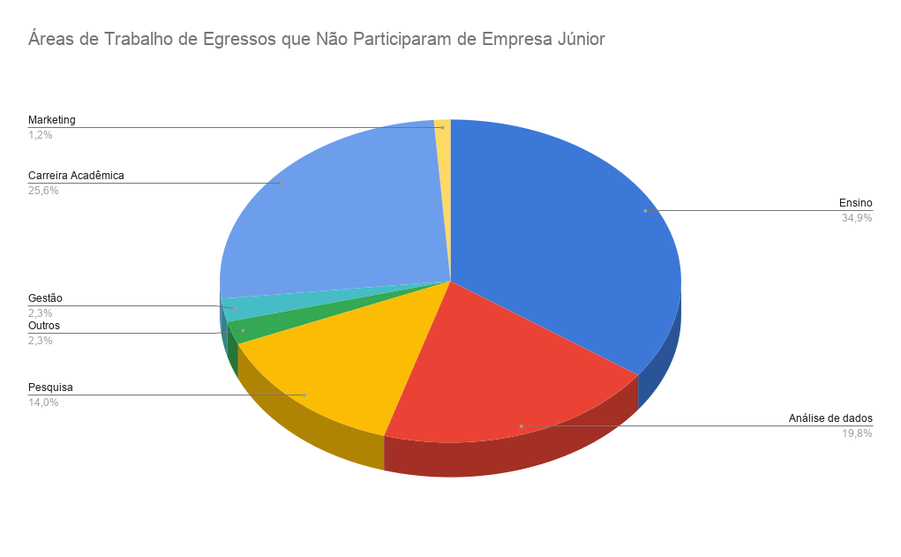
Ano de Formação | Cargo | empresa | Area | Area Tratados
2006 | Docente de cursos livres | Grupo de Ciências Waldorf do Brasil e diversas escolas Waldorf | Ensino | Ensino
2006 | Professor Adjunto | ufscar | Ensino | Ensino
2006 | Bolsista de Pesquisa | Instituto de Estudos Avançados (IEAv) | Ensino | Ensino
2006 | Professor (docente) | Universidade Estadual Paulista (UNESP) | Ensino | Ensino
2006 | Professor de Física e Matemática | Secretaria da Educação do Estado de São Paulo (SEESP) | Ensino | Ensino
2006 | Quantitative Developer | Mestral B.V | Análise de dados | Análise de dados
2006 | Professor Associado | Federal University of Rondonópolis · | Ensino | Ensino
2006 | Professor Associado | ufscar | Ensino | Ensino
2006 | Desenvolvedor de software | Agroforce | Análise de dados | Análise de dados
2006 | Pesquisador | Laboratório NanO LaB – UFSCar | Pesquisa | Pesquisa
2006 | Professor Assistente Doutor | FCE UNESP | Ensino | Ensino
2006 | Tasker/Reviewer | Plataformas: UHRS - Toloka - Remotasks - Appen | Análise de dados | Análise de dados
2006 | Gerente de Tecnologia em Áudio Digital | Next Pro Amplificadores | Análise de dados | Análise de dados
2006 | a ver= fez doutorado | Universidade | Ensino | Ensino
2006 | Analise de dados | HardNet Informatica | Análise de dados | Análise de dados
2006 | Personal | Academia yan | Personal | Outros
2006 | Professor | São Caetano do Sul. | Ensino | Ensino
2006 | Policial | policial rodoviário federal | Polícia | Outros
2006 | Professor | Universidade Federal de Mato Grosso | Ensino | Ensino
2007 | professor | ufscar | Ensino | Ensino
2007 | professor | unifal | Ensino | Ensino
2007 | a ver= fez doutorado | Universidade | Ensino | Ensino
2007 | professor | ifsp | Ensino | Ensino
2007 | professor | unesp | Ensino | Ensino
2007 | professor | unesp | Ensino | Ensino
2007 | especialização | ufscar | Ensino | Ensino
2007 | professor | estado de são paulo | Ensino | Ensino
2007 | Especialista em Física Médica | Associação Brasileira de Física Médica (ABFM); Comissão Nacional de Energia Nuclear (CNEN) | Pesquisa | Pesquisa
2007 | Professor | Academia de Polícia/SP na cadeira de Armamento e Tiro | Ensino | Ensino
2007 | Supervisora de Políticas e Modelagem de Crédito | Efí | Gestão | Gestão
2007 | professora | sesc | Ensino | Ensino
2007 | professor | unesp | Ensino | Ensino
2007 | professora | University of Richmond | Ensino | Ensino
2007 | professor | Colégio e Curso CPM | Ensino | Ensino
2007 | professor | ifsp | Ensino | Ensino
2007 | professor | estado de são paulo | Ensino | Ensino
2007 | Assistente administrativo | Prefeitura Municipal de São Carlos | Gestão | Gestão
2007 | pesquisadora | Instituto de Economia Agrícola (IEA) | Pesquisa | Pesquisa
2007 | Software Safety Research Engineer | Research Assistant | Medical Devices | McSCert | Análise de dados | Análise de dados
2007 | professor | ifsp | Ensino | Ensino
2008 | pesquisador | tuwien. | Pesquisa | Pesquisa
2008 | pesquisador | imt | Pesquisa | Pesquisa
2008 | Pós-doutorado | ufpb | Carreira Acadêmica | Carreira Acadêmica
2008 | Diretor de tecnologia | SpecLab | Análise de dados | Análise de dados
2008 | professora | ufsc | Ensino | Ensino
2008 | coordenador de Pesquisa, Inovação e Pós-graduação | IF SERTAO-PE/campus Salgueiro. | Ensino | Ensino
2008 | Group Product Manager | Itaú Unibanco | Análise de dados | Análise de dados
2008 | Professor | Centro de Excelência de Educação Profissional José Figueiredo Barreto | Ensino | Ensino
2008 | Clinical Application Specialist - Elekta Unity MR Linac | Elekta · | Pesquisa | Pesquisa
2008 | Professor | ufscar | Ensino | Ensino
2008 | pesquisador | universidade california | Pesquisa | Pesquisa
2008 | Professor | PUC | Ensino | Ensino
2008 | Professor | Centro Universitário UniMetrocamp | Ensino | Ensino
2009 | Analista de engenharia de dados | Serasa Experian | Análise de dados | Análise de dados
2009 | professor | estado desão paulo | Ensino | Ensino
2009 | Pós-doutorado | usp | Carreira Acadêmica | Carreira Acadêmica
2009 | Professora Doutora | usp | Ensino | Ensino
2009 | Senior Application Engineer | Speira · | Análise de dados | Análise de dados
2009 | professor | ufscar | Ensino | Ensino
2009 | Empresário cofundador da escola de reforço escolar Hunter Educacional | Hunter Educacional | Ensino | Ensino
2010 | big data | AMdocs | Análise de dados | Análise de dados
2010 | professor | ufma | Ensino | Ensino
2010 | professor | Universidade Estatual de Maringá. | Ensino | Ensino
2010 | professora | usp | Ensino | Ensino
2010 | professor | etapa profissional | Ensino | Ensino
2010 | perito criminal | policia | Perícia | Outros
2010 | professor | UFGD | Ensino | Ensino
2010 | professor | IFMS | Ensino | Ensino
2010 | Especialista | Cnpem | Pesquisa | Pesquisa
2010 | professor | UESPI | Ensino | Ensino
2010 | Doutorando | usp | Carreira Acadêmica | Carreira Acadêmica
2010 | Pós-doutorado | usp | Carreira Acadêmica | Carreira Acadêmica
2010 | Supervisora Pedagógica - Matemática e áreas afins | Univesp Oficial · | Ensino | Ensino
2010 | Técnico Administrativo em Educação | ifsp | Ensino | Ensino
2011 | Analista de Desenvolvimento Tecnológico | CNPEM | Pesquisa | Pesquisa
2011 | Pesquisador | ufscar | Pesquisa | Pesquisa
2011 | Professor | Universidade Paulista | Ensino | Ensino
2011 | Perito criminal | policial civil | Ensino | Ensino
2011 | Data Scientist (Specialist) | Louis Dreyfus Company | Análise de dados | Análise de dados
2011 | pesquisador | University of Missouri–Columbia (EUA) | Pesquisa | Pesquisa
2011 | Postdoctoral Researcher | Niels Bohr Institute, University of Copenhagen | Pesquisa | Pesquisa
2011 | Pós-doutorado | Universidade | Ensino | Ensino
2011 | Professor | if sul de minas | Ensino | Ensino
2012 | Pós-doutorado | USP | Carreira Acadêmica | Carreira Acadêmica
2012 | DOUTORADO 2020- NÃO SEI ONDE ESTA | USP | Ensino | Ensino
2012 | Psicologia | USP | Ensino | Ensino
2012 | PESQUISADOR | UFSCAR | Pesquisa | Pesquisa
2013 | doutorando - | ufscar | Carreira Acadêmica | Carreira Acadêmica
2013 | Professor substituto de matemática | IFSP - Campus Cubatão · | Ensino | Ensino
2013 | doutorando | usp | Carreira Acadêmica | Carreira Acadêmica
2013 | doutorando - | ufscar | Carreira Acadêmica | Carreira Acadêmica
2013 | programador | focus desenvolvimento | Análise de dados | Análise de dados
2013 | Senior Data Scientist | Instituto de Ciência e Tecnologia Itaú - ICTi · | Análise de dados | Análise de dados
2013 | Jr. Technological Development Specialist | CNPEM | Pesquisa | Pesquisa
2014 | Editor | Geekie | Ensino | Ensino
2014 | Pesquisador de pós-doutorado | Embrapa Instrumentação Agropecuária | Pesquisa | Pesquisa
2014 | Data Engineering Manager | Hastings Direc | Análise de dados | Análise de dados
2014 | Pesquisadora | RISE Research Institutes of Sweden | Pesquisa | Pesquisa
2014 | Mid-level Developer | Monks | Marketing | Marketing
2014 | Pesquisadora | German Aerospace Center (DLR) | Pesquisa | Pesquisa
2014 | Anaista Pró III de precificação | Vórtx | Análise de dados | Análise de dados
2014 | doutorando | usp | Carreira Acadêmica | Carreira Acadêmica
2015 | Desenvolvedora de front-end · | Avanti | Análise de dados | Análise de dados
2015 | mercado finaceiro | -- | Análise de dados | Análise de dados
2015 | Internal Auditor | Nubank | Análise de dados | Análise de dados
2015 | Professor | usp | Ensino | Ensino
2016 | Process Engineer - Backend Area | Silex Microsystems | Análise de dados | Análise de dados
2016 | doutorando | ufscar | Carreira Acadêmica | Carreira Acadêmica
2016 | Pesquisador | Hospital Albert Einstein | Pesquisa | Pesquisa
2016 | Pós-doutorado | usp | Carreira Acadêmica | Carreira Acadêmica
2017 | Pesquisadora | FEARP/USP | Pesquisa | Pesquisa
2017 | Tecnologista | CTI Renato Archer | Análise de dados | Análise de dados
2017 | doutorando | ufscar | Carreira Acadêmica | Carreira Acadêmica
2017 | Intern | ESPCI Paris - PSL | Pesquisa | Pesquisa
2017 | mestrando | ufscar | Carreira Acadêmica | Carreira Acadêmica
2017 | Juniorberaterin IBM Integration | ITARICON | Análise de dados | Análise de dados
2017 | Equity Trader | Itaú Corretora de Valores S.A. | Análise de dados | Análise de dados
2017 | Coordenador Produtividade | Grupo Carrefour Brasil | Análise de dados | Análise de dados
2017 | doutorando | usp | Carreira Acadêmica | Carreira Acadêmica
2017 | Requirements Enginee | KLA | Análise de dados | Análise de dados
2017 | Professor de física | SEDUC Secretaria de educação | Ensino | Ensino
2018 | Software Engineer | Nectar | Análise de dados | Análise de dados
2018 | Consultor Técnico em Marketing Digital | Argos Digital Marketing Agency | Marketing | Marketing
2018 | Professor | Rede Decisão | Ensino | Ensino
2018 | Professor | Rede Decisão | Ensino | Ensino
2018 | Desenvolvedor | Robot | Programação | Outros
2018 | Analista de operações comerciais jr | Franciosi Sementes | Análise de dados | Análise de dados
2018 | doutorando | faculdade de estocolmo | Carreira Acadêmica | Carreira Acadêmica
2018 | doutorando | ufscar | Carreira Acadêmica | Carreira Acadêmica
2018 | Assistente de Pesquisa | Universidade de Gdańsk (Polônia) | Pesquisa | Pesquisa
2019 | doutorando | ufscar | Carreira Acadêmica | Carreira Acadêmica
2019 | doutorando | ufscar | Carreira Acadêmica | Carreira Acadêmica
2019 | Laboratório de Meteorologia | Universidade Federal do Paraná | Pesquisa | Pesquisa
2019 | Engenheiro de dados - Engenheiro de Software | Melhor envio | Análise de dados | Análise de dados
2019 | Mestrando | Unicamp | Carreira Acadêmica | Carreira Acadêmica
2019 | Beta Learning | Site Reliability Engineer | Análise de dados | Análise de dados
2019 | Doutorando | ufscar | Carreira Acadêmica | Carreira Acadêmica
2019 | Doutorando | ufscar | Carreira Acadêmica | Carreira Acadêmica
2020 | Data Science Specialist | Cadastra | Análise de dados | Análise de dados
2020 | Pesquisador(a) | ufscar | Pesquisa | Pesquisa
2020 | doutorando | usp | Carreira Acadêmica | Carreira Acadêmica
2020 | doutorando | ufscar | Carreira Acadêmica | Carreira Acadêmica
2020 | Projetista eletrônico | Albatec Indústria Eletrônica | Gestão | Gestão
2021 | mestrando | Centro Brasileiro de Pesquisas Físicas, CBPF, Brasil | Carreira Acadêmica | Carreira Acadêmica
2021 | Professora | Governo do Estado de São Paulo | Ensino | Ensino
2021 | Senior Business Analyst | Nubank | Análise de dados | Análise de dados
2021 | PHD Student | University of Helsinki | Carreira Acadêmica | Carreira Acadêmica
2021 | doutorando | unicamp | Carreira Acadêmica | Carreira Acadêmica
2021 | mestrando | ufscar | Carreira Acadêmica | Carreira Acadêmica
2021 | mestrando | ufscar | Carreira Acadêmica | Carreira Acadêmica
2021 | Analista de Desenvolvimento | CNPEM | Pesquisa | Pesquisa
2021 | Coordenador de projetos | Laplace Educação Digital | Gestão | Gestão
2021 | mestrando | Ufscar | Carreira Acadêmica | Carreira Acadêmica
2021 | Data Scientist | Stuttgart Media University | Análise de dados | Análise de dados
2022 | mestrado | ufscar | Carreira Acadêmica | Carreira Acadêmica
2022 | Analista sênior de modelagem de crédito · | PicPay · | Análise de dados | Análise de dados
2022 | mestrado | ufscar | Carreira Acadêmica | Carreira Acadêmica
2022 | Cientista de dados JR | Sicoob · | Análise de dados | Análise de dados
2022 | doutorando | ufscar | Carreira Acadêmica | Carreira Acadêmica
2023 | doutorando | ufscar | Carreira Acadêmica | Carreira Acadêmica
2023 | mestrando | usp | Carreira Acadêmica | Carreira Acadêmica
2023 | Tutor | freelance** | Ensino | Ensino
2023 | mestrando | ufscar | Carreira Acadêmica | Carreira Acadêmica
2024 | mestrando | ufscar | Carreira Acadêmica | Carreira Acadêmica
2024 | mestrando | ufabc | Carreira Acadêmica | Carreira Acadêmica
2024 | doutorando | ufscar | Carreira Acadêmica | Carreira Acadêmica
2024 | mestrando | ufscar | Carreira Acadêmica | Carreira Acadêmica
2024 | Pós-doutorado | usp | Carreira Acadêmica | Carreira Acadêmica
2024 | mestrando | ufscar | Carreira Acadêmica | Carreira Acadêmica
2024 | mestrando | ufscar | Carreira Acadêmica | Carreira Acadêmica
2024 | mestranda | usp | Carreira Acadêmica | Carreira Acadêmica
2024 | mestrando | ufscar | Carreira Acadêmica | Carreira Acadêmica

Egressentes que são da physis
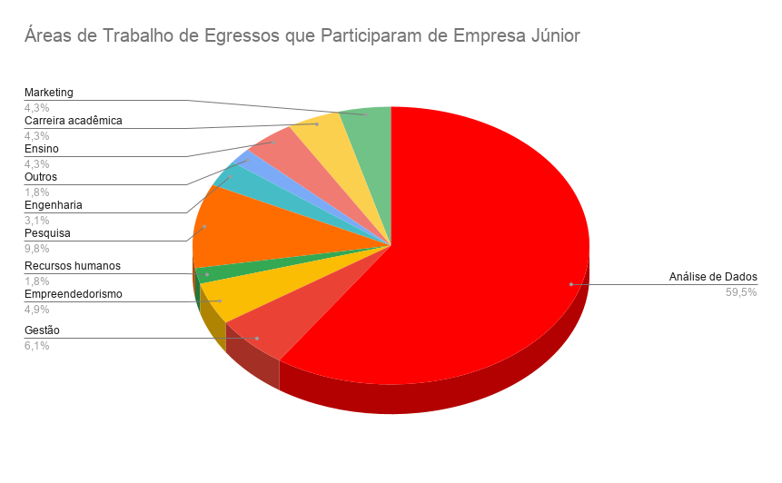
Ano de Formação | Cargo | empresa | Area | Area Tratados
2006 | estrategia e performace | acceture | Análise de Dados | Análise de Dados
2006 | vice presidente em banco | citi | Gestão | Gestão
2006 | area de inovação | natura | Análise de Dados | Análise de Dados
2006 | Cientista - founder de empresa de Construção e montagem de aeronaves para fins militares | Dstl | Empreendedorismo | Empreendedorismo
2006 | chefe de crescimento individual -RH | MERCADO LIVRE | Recursos humanos | Recursos humanos
2006 | Chefe de operação | lemon energy | Gestão | Gestão
2006 | Carreira acadêmica | USP | Pesquisa | Pesquisa
2006 | engenheiro | petrobras | Engenharia | Engenharia
2007 | chefe e fundador | matrix | Empreendedorismo | Empreendedorismo
2007 | socio | artica - assesoria financeira | Gestão | Gestão
2007 | sócio co-fundador e CEO das empresas | Sanca Ventures, iPostal e Hi!China. | Empreendedorismo | Empreendedorismo
2007 | gestão de projetos | siemens | Análise de Dados | Análise de Dados
2007 | gerentes e finanças | itau | Análise de Dados | Análise de Dados
2008 | gerente de relações de investimentos | brz investimentos | Análise de Dados | Análise de Dados
2008 | Gerente Sênior de Operações e Planejamento | Labarotarios space time | Análise de Dados | Análise de Dados
2008 | gerente de contas | IFF - produtos quimicos | Análise de Dados | Análise de Dados
2008 | Gerente de Desenvolvimento de Software de Otimização de Remessa | Mercado Livre | Análise de Dados | Análise de Dados
2008 | Pesquisador | Universidade de Estrasburgo (Estrasburgo, França) | Pesquisa | Pesquisa
2009 | Gerente de Operações | Matrix Energia -sustentabilidade | Gestão | Gestão
2009 | sócio co-fundador e CEO das empresas | Sanca Ventures, iPostal e Hi!China | Empreendedorismo | Empreendedorismo
2009 | Engenheiro de Propulsão Aeroacústica | Airbus | Engenharia | Engenharia
2009 | doutorando | ufsc | Pesquisa | Pesquisa
2009 | Desenvolvedor de jogos | Qloud Games | Game analytics | Outros
2010 | engenheiro consultor na area de aeroacustica | ALTRAN TECHNOLOGIES clientes como AIRBUS e SAFRAN. | Análise de Dados | Análise de Dados
2010 | Fundador | AxZ technology (empresa de soluções inovadoras por IA) | Empreendedorismo | Empreendedorismo
2010 | Gestão Regional da Cadeia de Suprimentos LATAM | Bayer Pharmaceuticals | Análise de Dados | Análise de Dados
2010 | Gerente Operações | Red Balloon Escola de Inglês | Ensino | Ensino
2010 | Líder de empreendimento | Play Studio | Análise de Dados | Análise de Dados
2010 | Diretor de Receita - LATAM | IHS Towers | Análise de Dados | Análise de Dados
2010 | Desenvolvedora de Software | Activate Games | Análise de Dados | Análise de Dados
2010 | Cientista de dados - Consultor | Banco Carrefour | Análise de Dados | Análise de Dados
2010 | Desenvolvedor ágil full stackDesenvolvedor ágil full stack | Hermes Fulfilment DE - logística | Análise de Dados | Análise de Dados
2011 | Gerente de Fabricação SR | Nestlé | Análise de Dados | Análise de Dados
2011 | Gerente de RH e HRBP | ALS -solucoes de negócios | Recursos humanos | Recursos humanos
2011 | Engenheiro de petróleo | Petrobras | Engenharia | Engenharia
2011 | Engenheiro de Dados Sênior | iFood | Análise de Dados | Análise de Dados
2011 | doutorando | Missouri University of Science and Technology | Carreira acadêmica | Carreira acadêmica
2011 | Professora | usp | Ensino | Ensino
2011 | departamento de aquisição | Nubank | Análise de Dados | Análise de Dados
2011 | Machine Learning Engineer | Programmer's - Beyond IT | Programação | Outros
2012 | IT Software Engineer | Johnson & Johnson | Análise de Dados | Análise de Dados
2012 | Mestrado em Tecnologia Nuclear | usp | Carreira acadêmica | Carreira acadêmica
2012 | Engenheiro de IA/ML | symphony.is | Análise de Dados | Análise de Dados
2012 | Doutorando | unicamp | Carreira acadêmica | Carreira acadêmica
2012 | Diretor de negócios | The Great Schools Platform | Gestão | Gestão
2012 | Professora | Sesi | Ensino | Ensino
2012 | Data Analyst | United Nations | Análise de Dados | Análise de Dados
2012 | Chefe de Soluções de Produtos e Operações | TikTok | Gestão | Gestão
2012 | Senior Software Engineer | Vinta Software | Análise de Dados | Análise de Dados
2013 | Gerente Sênior de Remuneração de RH (VP) | Pátria Investimentos | Análise de Dados | Análise de Dados
2013 | Lider de produto / B2B | Toro investimentos | Análise de Dados | Análise de Dados
2013 | Engenheiro de Segurança de Processos | Petrobas | Engenharia | Engenharia
2013 | Especialista de novos negocios | Ipiranga | Análise de Dados | Análise de Dados
2013 | Gerente de CRM e Suporte | Vendah - ia de whatssap (chat bot) | Gestão | Gestão
2013 | chefe de Engenharia | monks (Marketing) | Marketing | Marketing
2013 | Analista de Precificação e Risco de Mercado Sênior | LUZ Soluções Financeiras | Análise de Dados | Análise de Dados
2013 | Software Engineer e fundador boomerang | musa | Empreendedorismo | Empreendedorismo
2013 | associada | patria investimentos | Análise de Dados | Análise de Dados
2013 | Engenheiro Elétrico da Equipe | Laboratório Nacional de Brookhaven | Pesquisa | Pesquisa
2013 | Professor de Robótica, programação e eletrônica. | yadaa | Ensino | Ensino
2013 | Analista de inteligência de mercado Sênior | Scanntech Brasil | Análise de Dados | Análise de Dados
2013 | Portfólio e Ofertas Internacionais para Coleções | Gerente Sênior | nubank | Análise de Dados | Análise de Dados
2014 | fundadora | a padoca e boa influência (Marketing) | Empreendedorismo | Empreendedorismo
2014 | Riscos de Mercado e Liquidez | Banco Pine | Análise de Dados | Análise de Dados
2014 | Analista de Planejamento de Materiais | Tecumseh do Brasil | Análise de Dados | Análise de Dados
2014 | Pesquisador | Faculdade de Filosofia, Letras e Ciências Humanas da Universidade de São Paulo (FFLCH USP) Tempo integral | Pesquisa | Pesquisa
2014 | Senior Business Analyst | Nubank | Análise de Dados | Análise de Dados
2014 | Senior Scientist (HI&I) - Applied Research | Elementis Global | Pesquisa | Pesquisa
2015 | Gerente Sênior de Produtos de Crescimento | Nomad | Análise de Dados | Análise de Dados
2015 | Engenheiro de Projetos e Design | (CNPEM) | Pesquisa | Pesquisa
2015 | doutorando em Matemática | ufscar | Carreira acadêmica | Carreira acadêmica
2015 | Analista de Desenvolvimento Tecnológico Pleno | (CNPEM) | Pesquisa | Pesquisa
2015 | Diretor Associado | Media. Monks | Gestão | Gestão
2015 | Oferta de produtos | Alice - plano de saude | Análise de Dados | Análise de Dados
2015 | Coordenador Técnico Júnior de Contas | RTB House - Marketing | Análise de Dados | Análise de Dados
2015 | Coordenadora de Originação de negócios de energia e renováveis | Raízen | Gestão | Gestão
2015 | Suporte técnico acadêmico II | UNESP - Universidade Estadual Paulista "Júlio de Mesquita Filho" | Carreira acadêmica | Carreira acadêmica
2015 | Gerente de vendas comercial | Körber Technologies | Análise de Dados | Análise de Dados
2015 | Analista Sênior de Planejamento de Demanda | Cargill | Análise de Dados | Análise de Dados
2015 | Engenheira de softwareEngenheira de software | McKinsey & Company | Análise de Dados | Análise de Dados
2015 | Product Owner @Natura | act digital | Análise de Dados | Análise de Dados
2015 | Especialista de produtos | Mercado Livre | Análise de Dados | Análise de Dados
2015 | professora | eng quimica ufscar | Carreira acadêmica | Carreira acadêmica
2015 | Especialista Demand Planning | S&OP | Faber-Castell Brasil | Análise de Dados | Análise de Dados
2015 | Senior Software Development Engineer | Amazon | Análise de Dados | Análise de Dados
2015 | People Analytics | banco itau | Recursos humanos humanos | Recursos humanos
2015 | Senior Financial Analyst | Kenvue * area farmaceutica | Análise de Dados | Análise de Dados
2015 | Gerente Regional de Dados | Ambev | Análise de Dados | Análise de Dados
2015 | Especialista em planejamento nacional | Ambev | Análise de Dados | Análise de Dados
2015 | Sênior Account Head | Brasil Monks | Análise de Dados | Análise de Dados
2015 | chefe Comercial | Dinamica Energia Solar | Gestão | Gestão
2015 | Data & AI Squad Leader | EloGroup | Análise de Dados | Análise de Dados
2015 | Analista de riscos sênior | LUZ Soluções Financeiras | Análise de Dados | Análise de Dados
2016 | Coordenador de Inteligência Comercial | Esfera Energia | Análise de Dados | Análise de Dados
2016 | Supervisora de produção | Dexco | Análise de Dados | Análise de Dados
2016 | Analista de Governança de TI Sênior | Serasa Experian | Análise de Dados | Análise de Dados
2016 | consultor parceiro | Fifteen Hundred - ia | Análise de Dados | Análise de Dados
2016 | enegenheiro de dados senior | Stellantis - veiculos | Análise de Dados | Análise de Dados
2016 | Coordenador WhatsApp PF | Itaú Unibanco | Análise de Dados | Análise de Dados
2016 | consultor | Integration Consulting | Consultoria | Outros
2016 | Nick Jr. Gerente de Projetos de Mídias Sociais (Brasil e América Latina) | osom lab - agencia | Marketing | Marketing
2016 | analista de desenvolvimento tecnologico pleno | cnpem | Pesquisa | Pesquisa
2016 | mestrando em prod | ufscar | Carreira acadêmica | Carreira acadêmica
2017 | analista de desenvolvimento tecnologico II | cnpem | Pesquisa | Pesquisa
2017 | consultor especialist pcd | Hominiss Solutions - sistemas de produção | Análise de Dados | Análise de Dados
2017 | Analista de Engenharia | cnpem | Pesquisa | Pesquisa
2017 | analista de modelagem matematica | unisoma computação | Análise de Dados | Análise de Dados
2017 | analista de desenvolvimento tecnologico | cnpem | Pesquisa | Pesquisa
2017 | Analista Sênior de Negócios | Análise de Clientes e Insights Estratégicos | grupo oboticario | Análise de Dados | Análise de Dados
2017 | especialista tecnologico junior | Brasil Monks | Marketing | Marketing
2017 | especificação de dados e analise II | Santander | Análise de Dados | Análise de Dados
2018 | Gerente de Programa de Análise de Negócios | Nubank | Análise de Dados | Análise de Dados
2018 | estagio | monks | Marketing | Marketing
2018 | Chefe de Inbound - Gerente de Produto | Monks | Marketing | Marketing
2018 | analista de Pesquisa de credito | xp inc | Análise de Dados | Análise de Dados
2018 | Engenheiro de Pesquisa e Desenvolvimento | Capgemini | Pesquisa | Pesquisa
2018 | analista de negocios | Nubank | Análise de Dados | Análise de Dados
2018 | vendas internas | fretebras | Análise de Dados | Análise de Dados
2018 | Analista de Automação | Full Stack | BTG Pactual | Análise de Dados | Análise de Dados
2018 | Pesquisador Quantitativo - risco | santander | Análise de Dados | Análise de Dados
2018 | engenheiro de software | Fassoli Dev | Análise de Dados | Análise de Dados
2018 | Especialista de produtosEspecialista de produtos | Mercado Livre · | Análise de Dados | Análise de Dados
2018 | analista de credito de risco | santander | Análise de Dados | Análise de Dados
2018 | engenheira de gestão de qualidade | Techint Engenharia e Construção | Engenharia | Engenharia
2018 | Engenheiro de Pesquisa e Desenvolvimento Pleno | jacto | Pesquisa | Pesquisa
2018 | coordenador de Marketing | petiko | Marketing | Marketing
2018 | Analista de Operações de Custeio e Precificação | Raízen | Análise de Dados | Análise de Dados
2019 | Analista Jr. Em Segurança do Produto | porto | Análise de Dados | Análise de Dados
2019 | Agente de tecnologiaAgente de tecnologia | Banco do Brasil | Análise de Dados | Análise de Dados
2019 | Analista de inteligência analítica | Tereos | Análise de Dados | Análise de Dados
2019 | arquiteta de soluções | xp inc | Análise de Dados | Análise de Dados
2019 | Strategy & Performance Analyst | XP Inc | Análise de Dados | Análise de Dados
2019 | Professor de TI | Ctrl+Play | Ensino | Ensino
2019 | Analista de Produtos Jr. | CSD BR | Análise de Dados | Análise de Dados
2020 | Strategy & Performance Analyst | xp inc | Análise de Dados | Análise de Dados
2020 | analista de desenvolvimento | cnpem | Pesquisa | Pesquisa
2020 | analista de banco de dados | citel | Análise de Dados | Análise de Dados
2020 | Pesquisadora | cnpem | Pesquisa | Pesquisa
2020 | Estagiário de Engenharia de Manufatura | Sylvamo Brasil | Análise de Dados | Análise de Dados
2020 | Analista de Governança de Riscos de TI | XP Inc. | Análise de Dados | Análise de Dados
2020 | Analista de Planejamento - CCO Circulação | Rumo | Análise de Dados | Análise de Dados
2020 | Estagiário de finanças | beuni | Análise de Dados | Análise de Dados
2020 | Estágio em Engenharia de Dados e Analytics | Itaú Unibanco | Análise de Dados | Análise de Dados
2020 | Estagiário de Supply Chain | Ambar | Análise de Dados | Análise de Dados
2020 | Estagiário de gestão | brain4care | Análise de Dados | Análise de Dados
2020 | Supervisora de Dados | Leroy Merlin | Análise de Dados | Análise de Dados
2021 | Programador de Manutenção JR | ZF Group - automotivo | Análise de Dados | Análise de Dados
2021 | Estagiário de supply chain e manufatura | Dell Technologies | Análise de Dados | Análise de Dados
2021 | professor | estado | Ensino | Ensino
2021 | professora | Governo do Estado de São Paulo | Ensino | Ensino
2021 | Consultoria Empresarial | Peers Consulting + Technology | Análise de Dados | Análise de Dados
2021 | Análise de Dados | Finscool | Análise de Dados | Análise de Dados
2021 | Estagiário de gestão de cadeia de suprimentos | IBH Serviços e Participações S/A - logística rodovia | Análise de Dados | Análise de Dados
2021 | Estagiário de Engenharia | Pentagro | Análise de Dados | Análise de Dados
2021 | Data Scientist | MLOps | LLMOps | AI Engineer | vivo | Análise de Dados | Análise de Dados
2021 | Analista de Estratégia de Crédito Sr | Bradesco | Análise de Dados | Análise de Dados
2021 | Estagiário de Analista de Negócios | EloGroup | Análise de Dados | Análise de Dados
2023 | Estagiário em Precificação | Bradesco | Análise de Dados | Análise de Dados
2023 | Gerente de Marketing de Produto e Cofundador, CEO | Edwin,ZENNITH | Empreendedorismo | Empreendedorismo
2023 | Consultor de TI | MedDeck | Análise de Dados | Análise de Dados
2023 | Assistente financeiro | Bemobi | Análise de Dados | Análise de Dados
2024 | Modelador 3D | AUMA 3D | Marketing | Marketing
2024 | Associada | Strategy& | Análise de Dados | Análise de Dados

